Sheet1
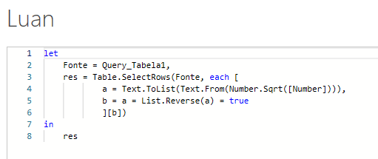
Number | Answer Expected
484 | 484
1991 | 12321
5885 | 44944
12321 | 1234321
44944 | 4008004
9120009
1234321
4008004
40811804

Liste todos os Superpalíndromos da coluna A. Um número palíndromo é o que é o mesmo, mesmo quando lido para trás. Exemplo 121. Um número de superpalíndromo é aquele número de palíndromo cuja raiz quadrada também é palíndromo. Por exemplo- 121 é um número palíndromo e sua raiz quadrada é 11, que também é um número palíndromo.

